Etapa 4. Interpretación de res
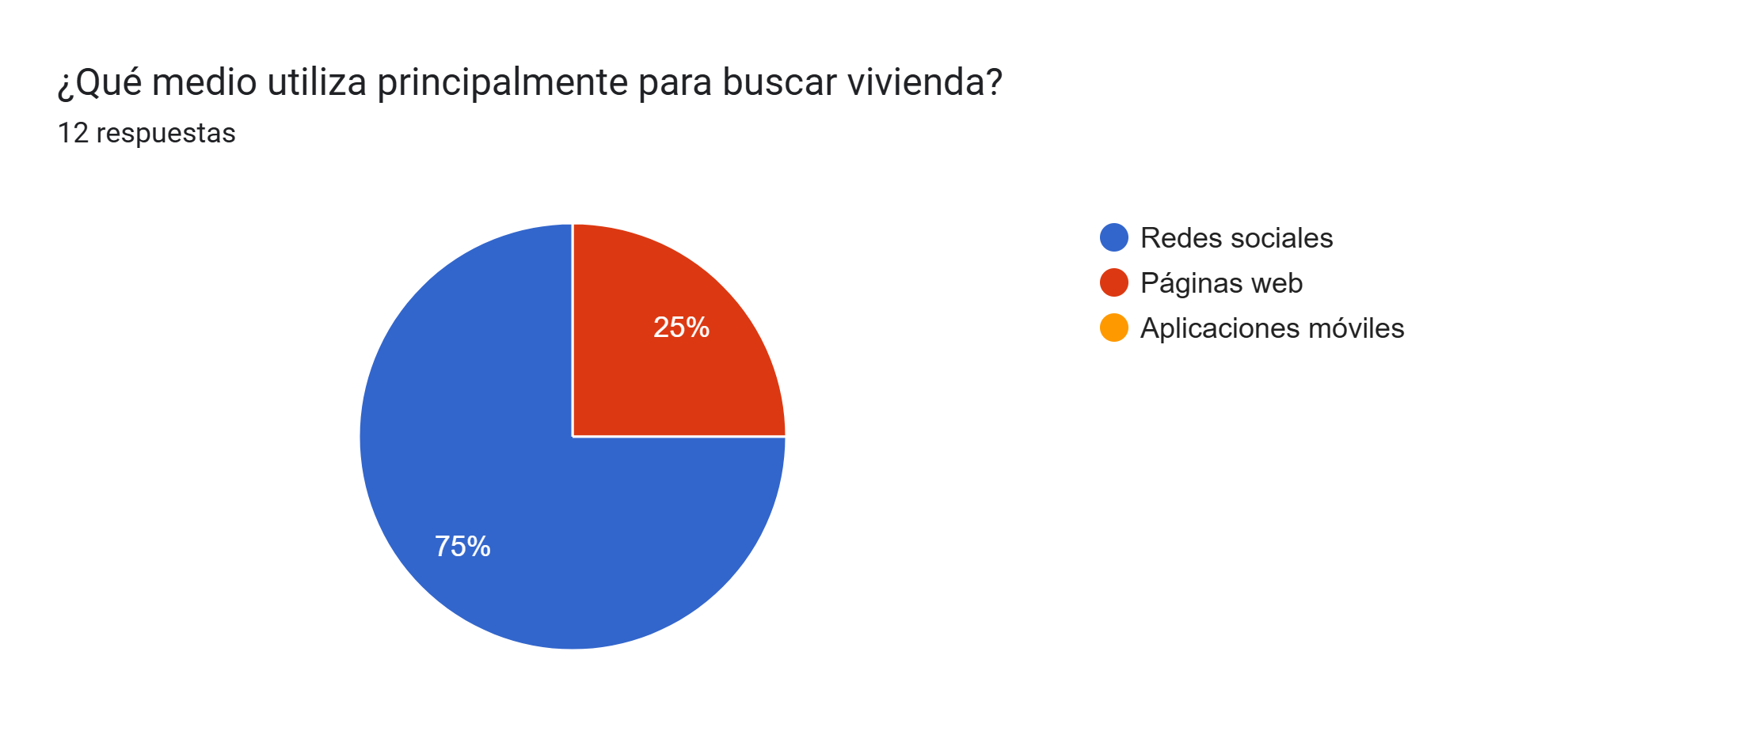
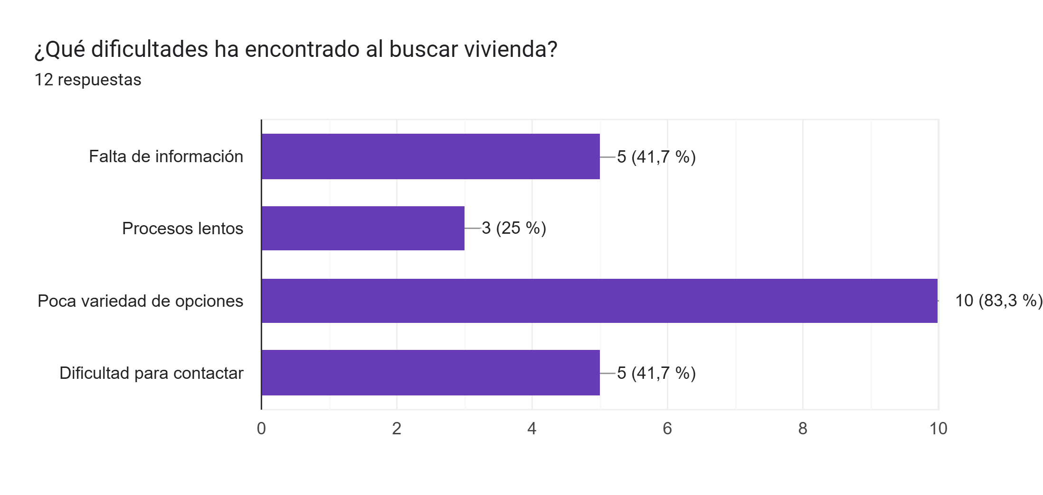
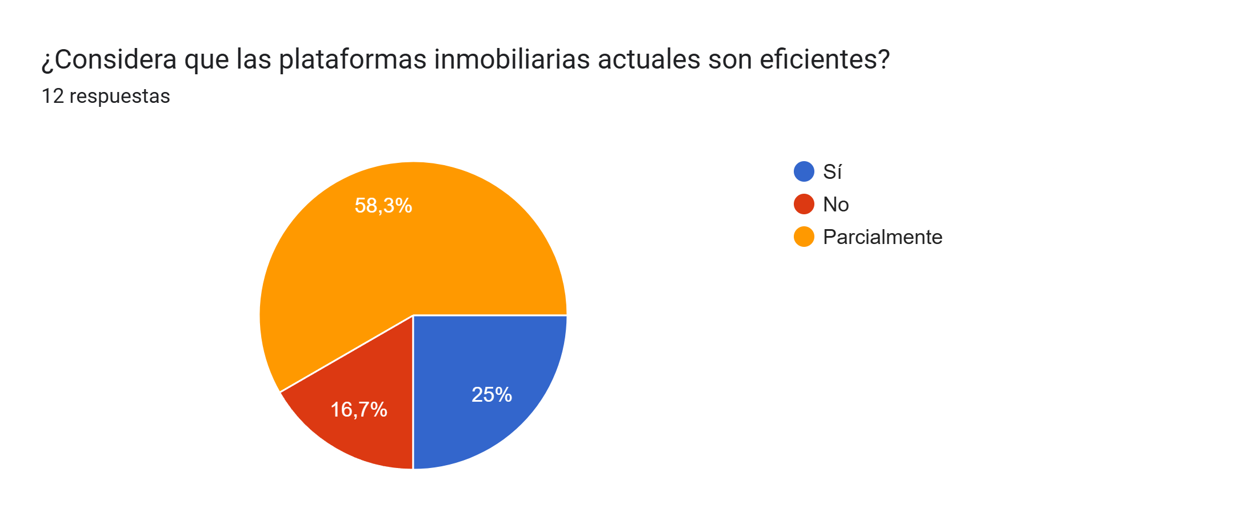
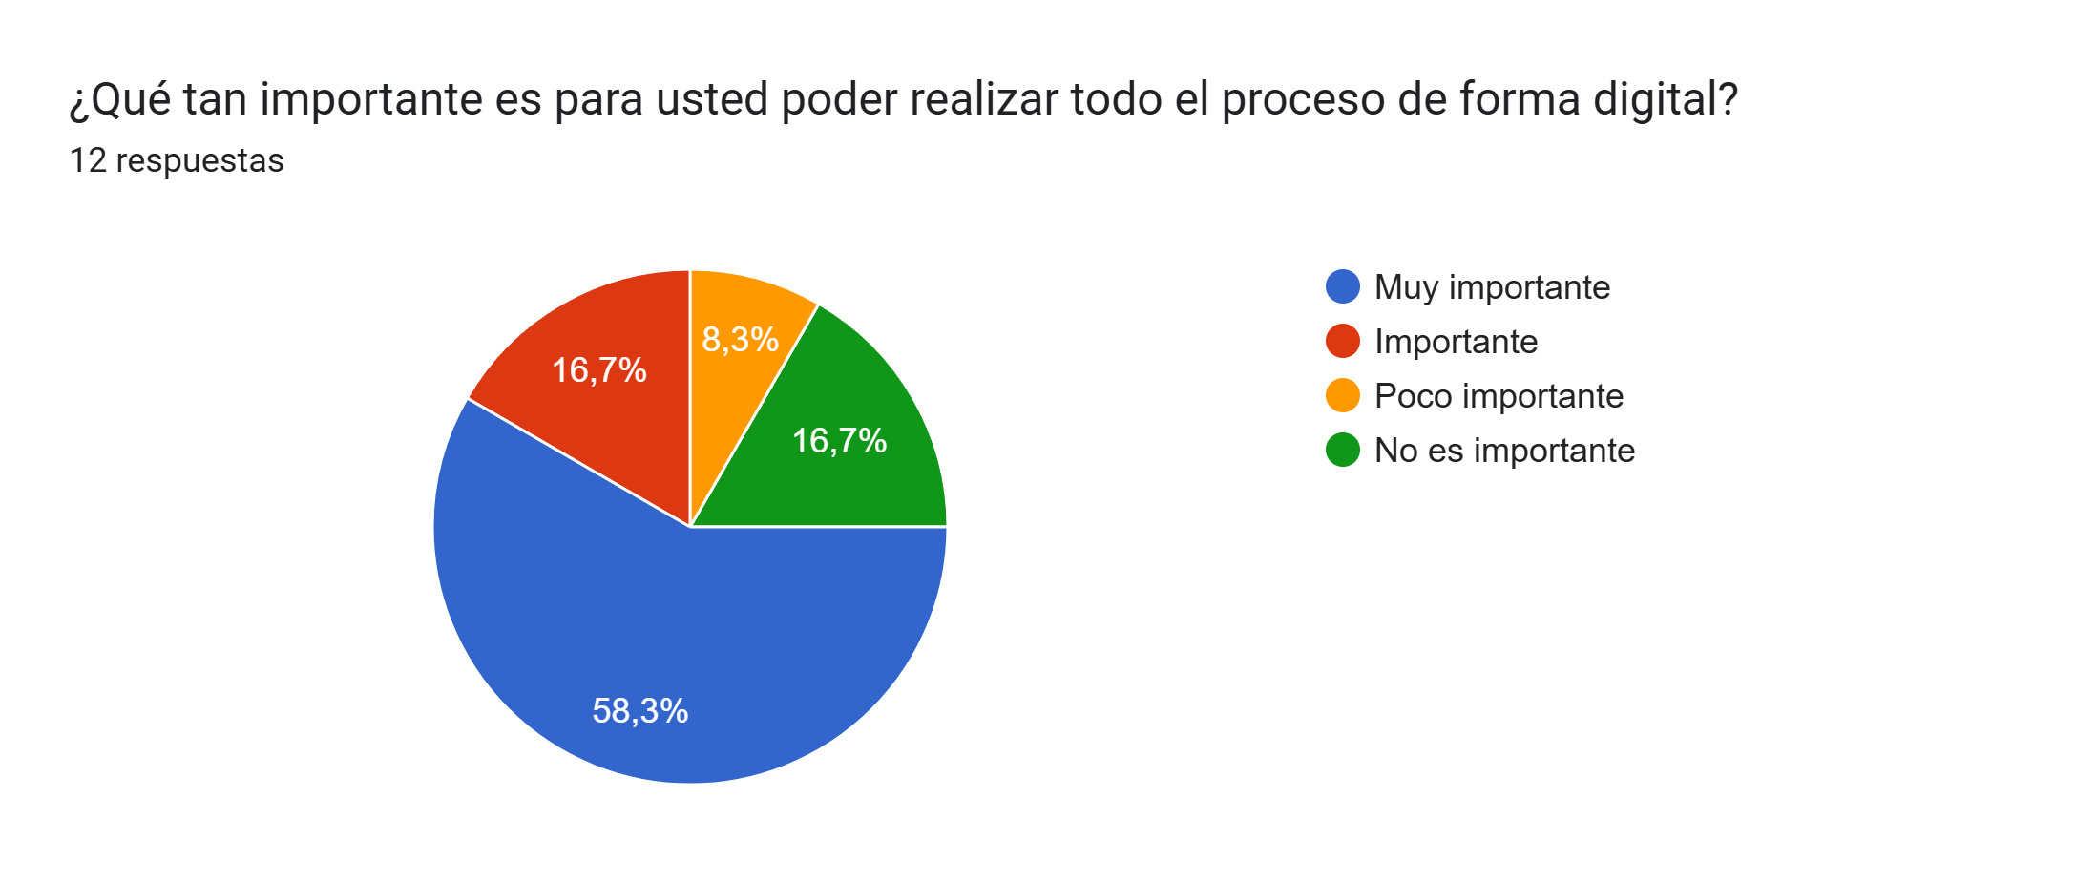
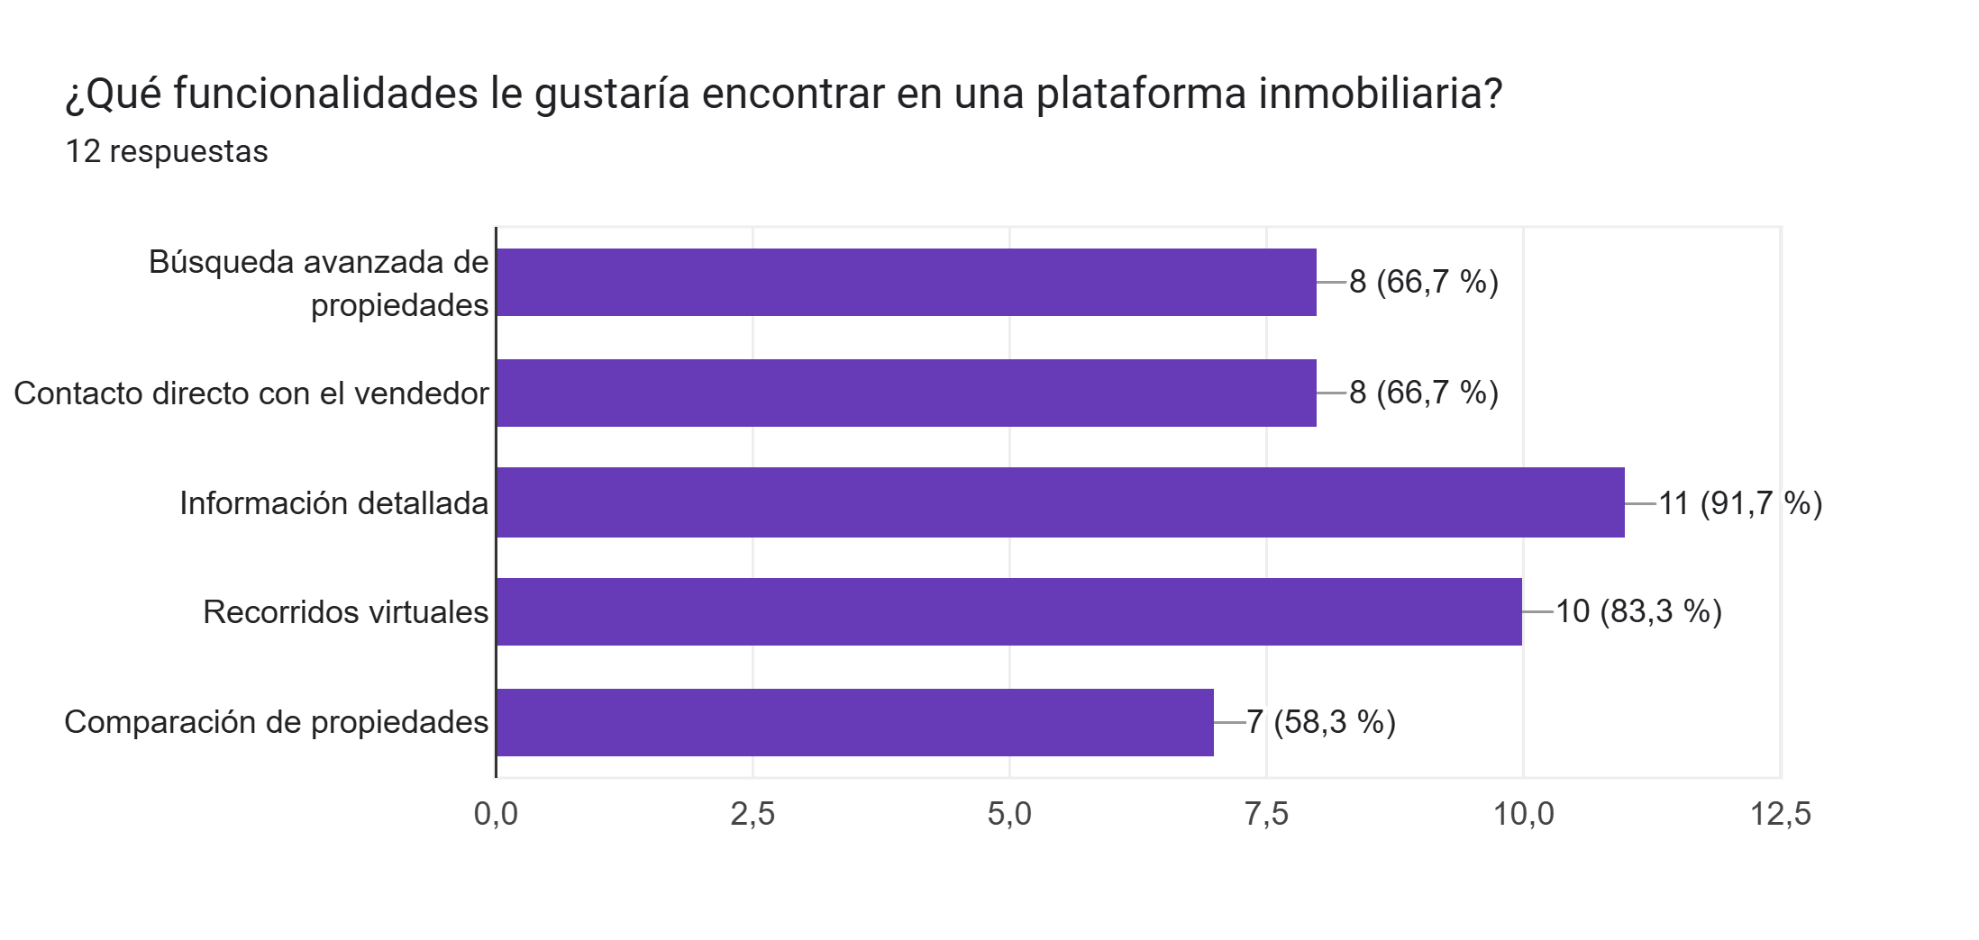
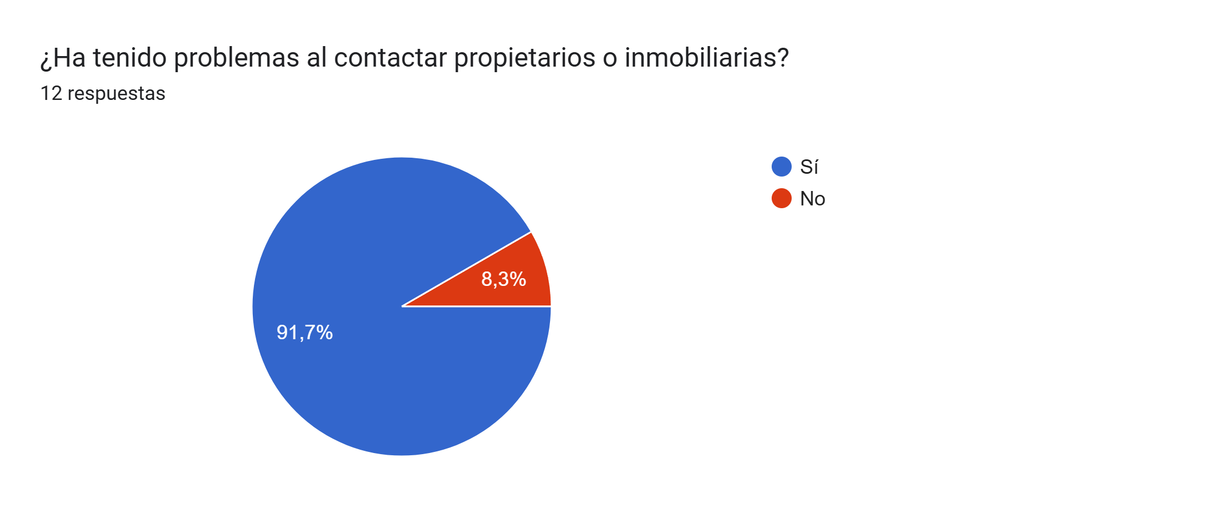
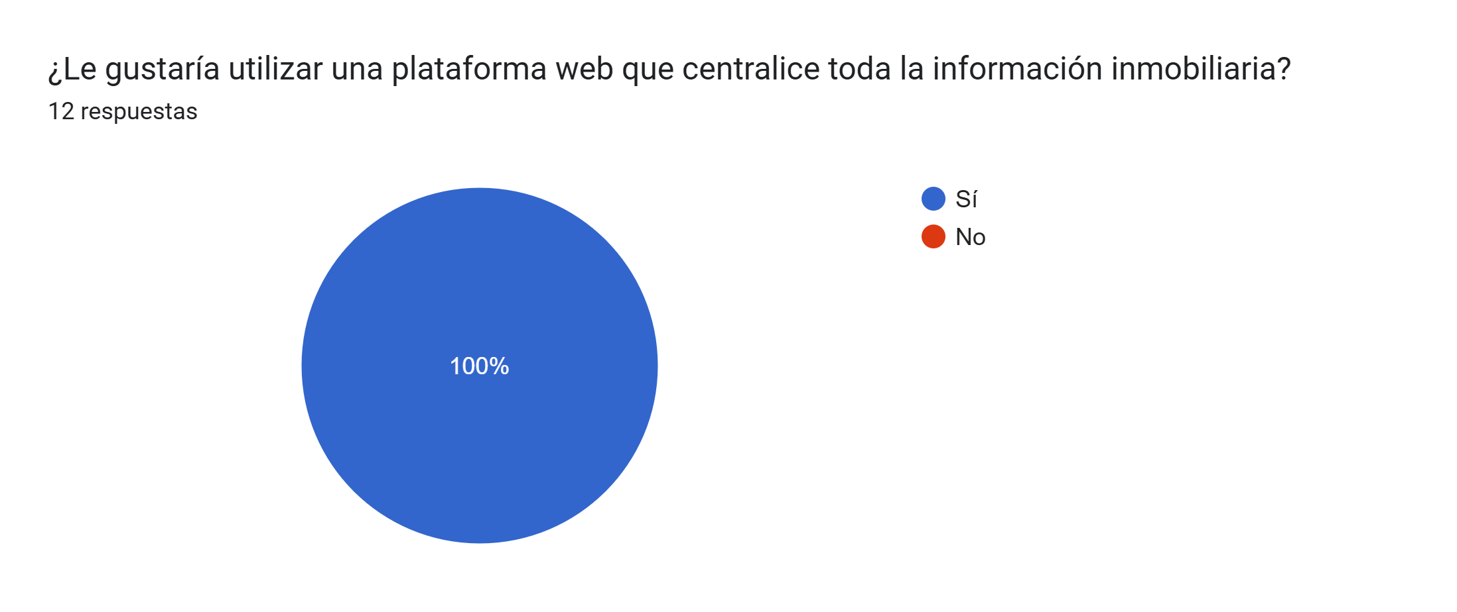
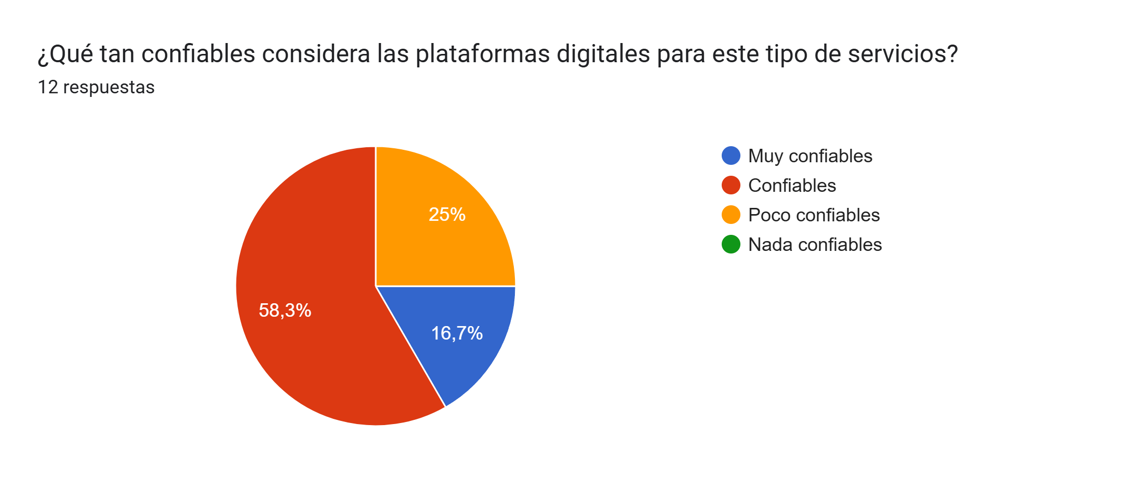
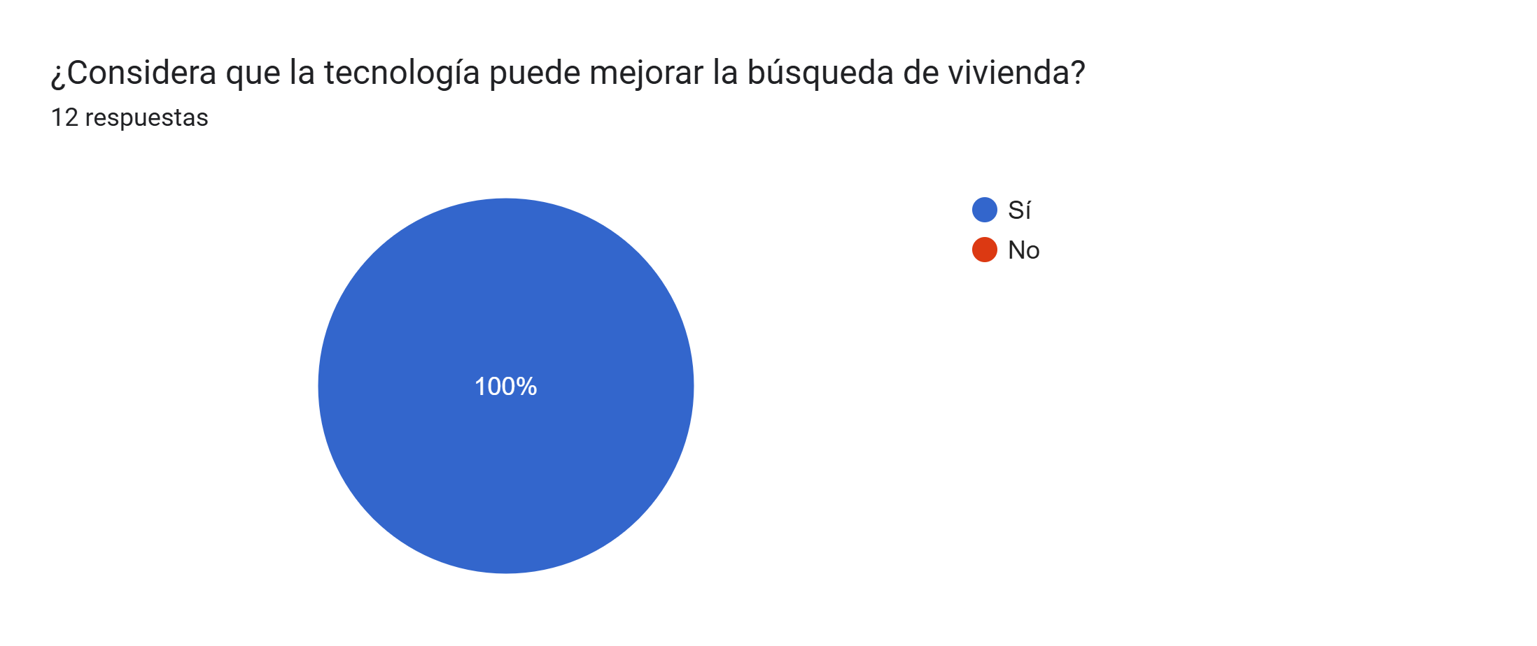
Propuesta de Investigación Formativa
INFORME FINAL DE INVESTIGACIÓN
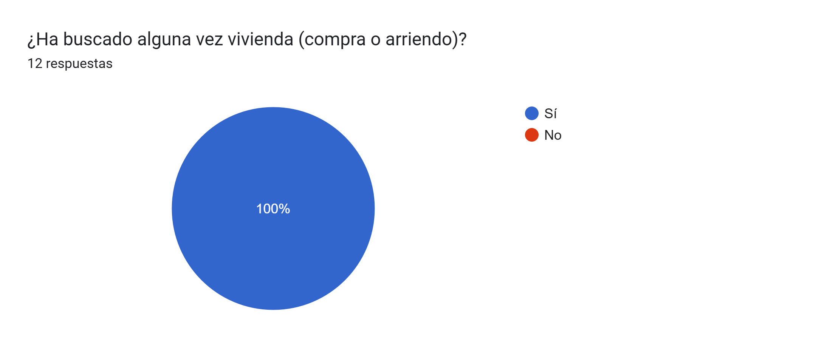
Resultados e interpretación Se aplicó una encuesta a 12 usuarios potenciales del sector inmobiliario, obteniendo los siguientes hallazgos: El 100% de los encuestados (12 personas) ha buscado vivienda alguna vez, lo que confirma que la muestra es pertinente para el estudio. El medio más utilizado para la búsqueda de vivienda son las redes sociales (75%), seguido de páginas web (25%). Las principales dificultades identificadas fueron: Poca variedad de opciones Falta de información clara Dificultad para contactar propietarios Procesos lentos El 58% considera que las plataformas actuales son solo parcialmente eficientes, mientras que un 17% considera que no lo son. El 75% considera muy importante o importante realizar todo el proceso de forma digital. El 92% ha tenido problemas al contactar propietarios o inmobiliarias, evidenciando una falla importante en la comunicación. El 100% de los encuestados estaría dispuesto a utilizar una plataforma web que centralice la información inmobiliaria. En cuanto a confianza: 58% las considera confiables 25% poco confiables 17% muy confiables El 100% considera que la tecnología puede mejorar la búsqueda de vivienda.

